Лист5
РАБОЧИЙ ТЕХНИЧЕСКИЙ ОТЧЕТ |  |  |  |  | НОМЕР:2020 06 PT 003
 |  |  |  |  | ДАТА: 04.06.2020
Наименование предприятия |  |  |  | OOO "Sergeli-Avtotexxizmat"
Ф.И.О. составившего отчет |  |  |  | Усмонов Дониёр
Номер телефона с кодом города |  |  |  | Раб:+99(878) 147-74-77, Моб:+99 (890) 938-00-30
Модель |  |  | Идентификационный номер автомобиля |  | Пробег | Дата продажи
Ласетти |  |  | XWB5V31BVLA520740 |  | 1363 | 2020-03-12
Обстоятельства при которых обнаружена проблема |  |  |  | Описание проблемы
 |  |  |  | Автомабиль узатмалар қутисида гидроудар мавжуд эди. Ушбу холат буйича автомабиль ОТТАО СТО-3 да адаптация қилган лекин кейинчалик 4 скоростга уриш вақтида оборот кўтарилиб кетади ва гидроудар пайдо бўлиб қолган. Холат бўйича видео лавха хам қўшилади.
А. |  | Автомобиль стоял, двигатель не работал
В. | Автомобиль находился в движении: |  |  | Информация относительно проблемы (Приложить чертеж или фотграфию неисправности)
 |  | При торможении
 |  | При переходе от ускорения к накату
 |  | При переключение на задний ход |  | 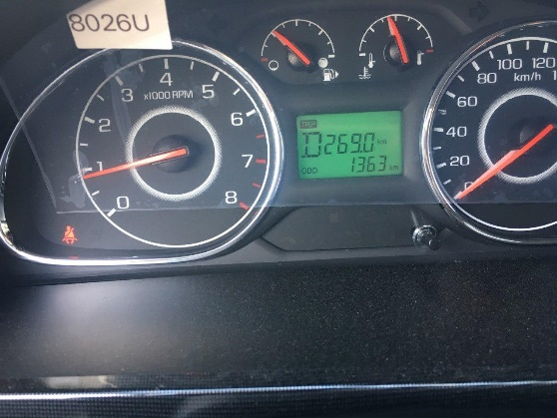
 |  | При повороте
 |  | При ускорении
 |  | При замедлении
 |  | При ______ оборотах в минут
 |  | При любой скорости
 |  | На неровной дороге
 |  | На _____ передаче
С. | При использовании:
 |  | Тормозов
 |  | При повороте руля
 |  | При выключении сцепления
 |  | Обогревателя / кондиционера
 |  | При работе стеклоочистит / омывателя
 |  | При включении радио / CD проигрыват
 |  | Обогревателя заднего стекла
 |  | Прочее
D. | При работе двигателя:
 |  | При запуске
 |  | При прогреве
 |  | На холотом ходу
 |  | При горячем двигателе
E. | Возникает:
 |  | При ускорении
 |  | При высоких оборотах двигателя
 |  | При большой скорости
 |  | При большой загрузке багажника
F. | Когда случается по времени: |  |  | Информация о проблемной детали
 |  | Всегда |  | Номер детали по каталогу: | 24286790
 |  | Иногда |  | Наименование детали: | КОРОБКА ПЕРЕДАЧ В СБОРЕ A/T
 |  | После _____ км движения |  | Название поставщика: | GMK
 |  | После _____ минут езды |  | LOT № детали: | 618ZXSR0016B9446
Действия инженера по гарантии дилерского предприятия |  |  |  | Автомобиль узатмалар қутиси мой уровени текширилиб (мой уровени нормада) қайтадан адаптация қилди лекин хеч қандай узгариш бўлмади.Хозириги кунга келиб автомобил эгаси узатмалар қутисини аламаштириб беришмизни талаб қилмоқда.

Ответственный Отдел по принятию мер и исследованию проблемы

 |  |  |  | (заполняется со стороны Отдела Гарантии качества АО "UzAvto Motors")

